상품제안서
모스니에 왕지퍼 필통 | 상품코드: S45361

 |  |  |  |  |  |  | 02-713-8555 | www.synergygift.co.kr
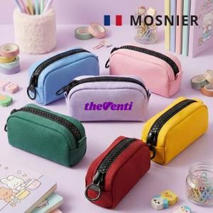

【상세/제작정보】 | <p><span style="font-size: 14pt;">※ 기본 opp비닐 포장됩니다.</span></p><p><span style="font-size: 14pt;">※ 기본인쇄사이즈 90*40mm 기준</span>&nbsp;</p>

【인쇄/포장옵션】 | 풀칼라 / 포장지포장

【공급단가】 | 수량 | 50~ | 100~ | 300~ | 1,000~ | 3,000~
*VAT별도 | 단가 | 4,980원 | 4,780원 | 4,550원 | 4,370원 | 4,300원

【상품 URL】 | https://www.synergygift.co.kr:443/src/goods_detail.php?gdno=45361

